Sheet1
第三学年 理科 リスト
№ | 該当ページ | 名称 | 画像
1 | 10 | タンポポ | 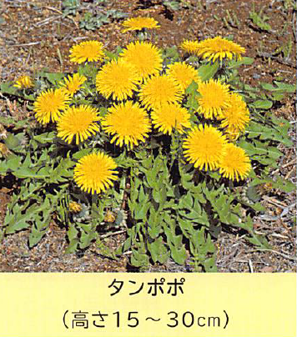
2 | 10 | アブラナ | 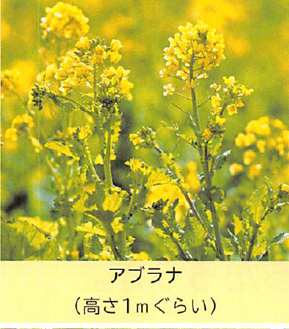
3 | 10 | カタバミ | 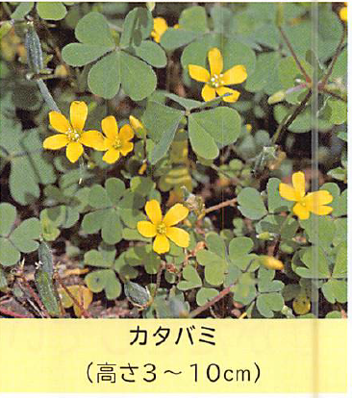
4 | 10 | ナズナ | 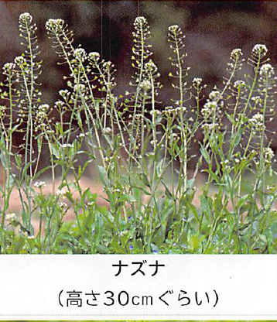
5 | 10 | ハコベ | 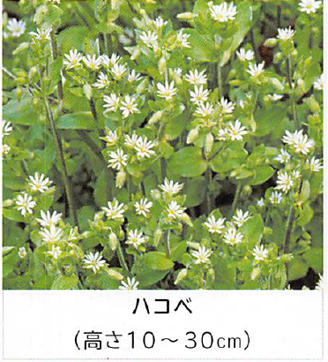
6 | 10 | シロツメクサ | 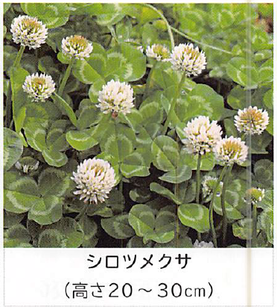
7 | 10 | カラスノエンドウ | 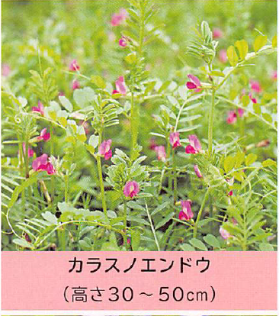
8 | 10 | ホトケノザ | 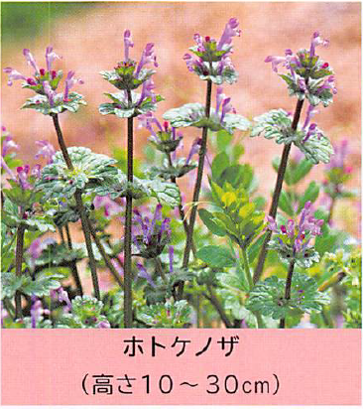
9 | 10 | ヒメオドリコソウ | 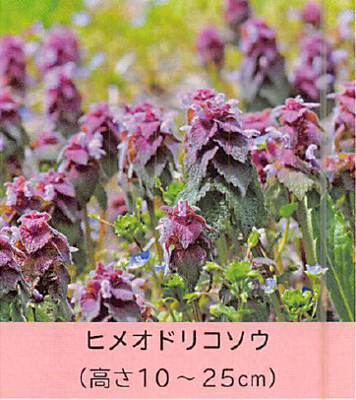
10 | 10 | オオイヌノフグリ | 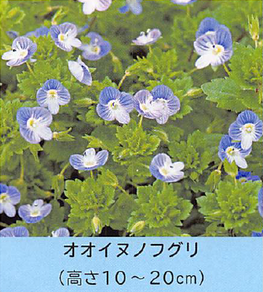
11 | 10 | スミレ | 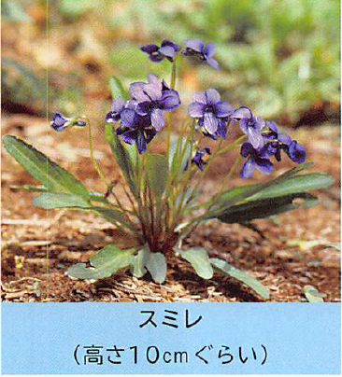
12 | 10 | キュウリグサ | 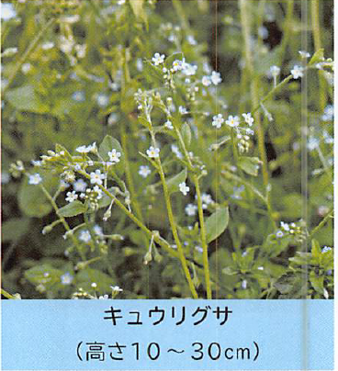
13 | 11 | チューリップ | 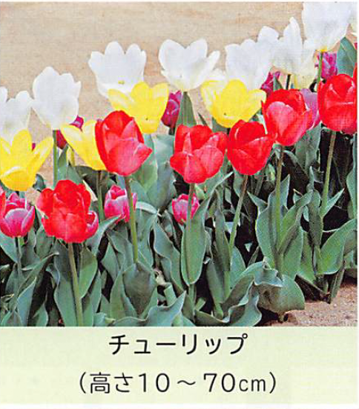
14 | 11 | オオバコ | 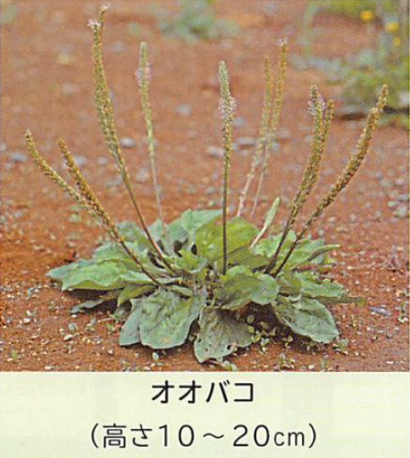
15 | 11 | スギナ | 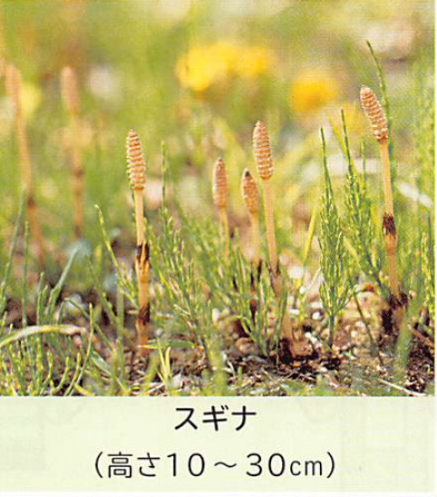
16 | 11 | スイバ | 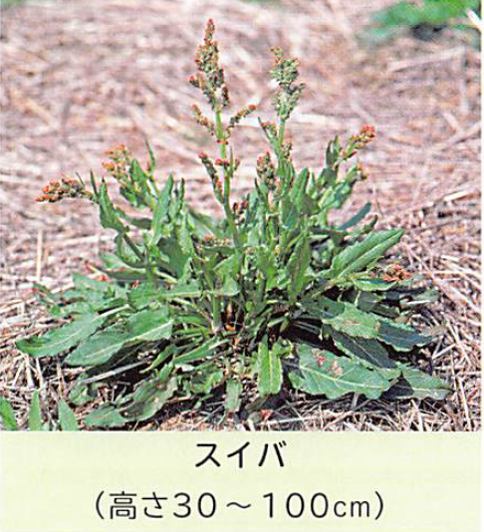
17 | 11 | モンシロチョウ | 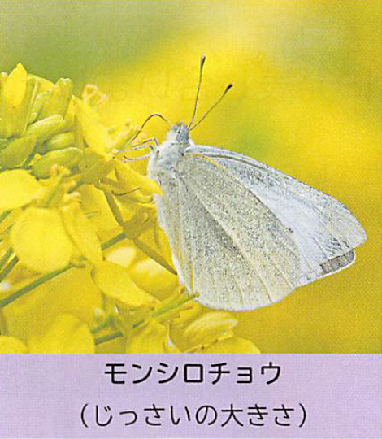
18 | 11 | ハナアブ | 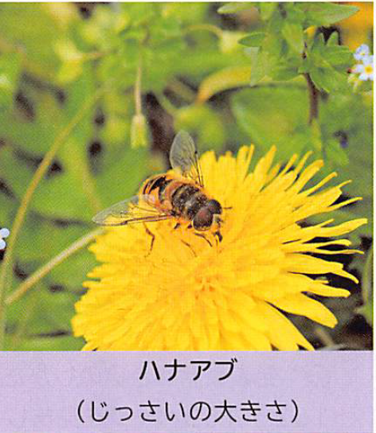
19 | 11 | ベニシジミ | 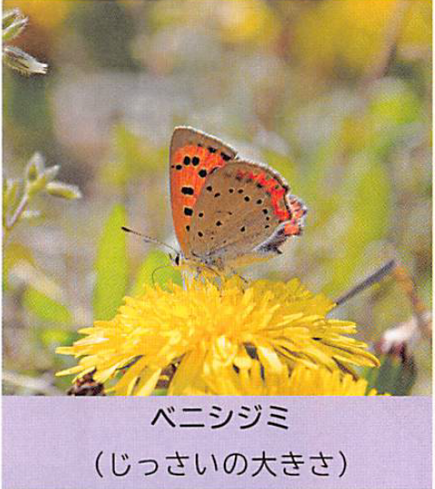
20 | 11 | クロオオアリ | 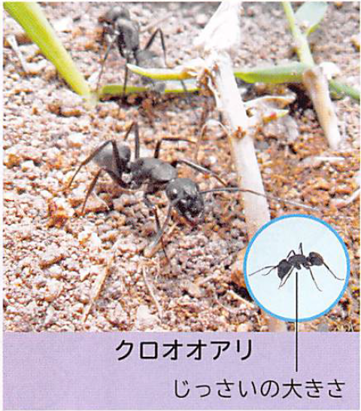
21 | 11 | ヤマトシジミ | 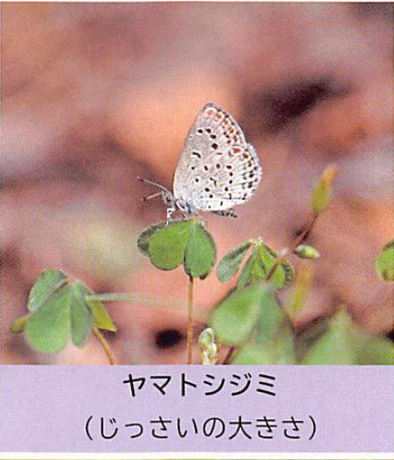
22 | 11 | ダンゴムシ | 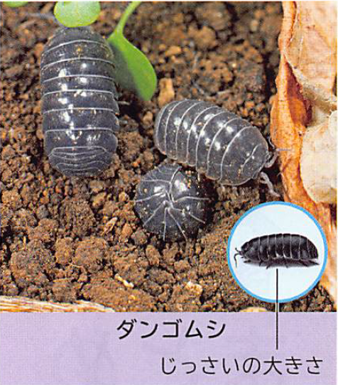
23 | 11 | ナナホシテントウ | 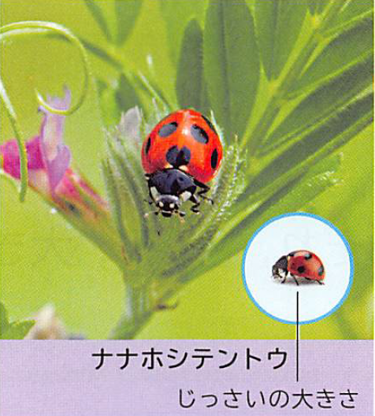
24 | 11 | メジロ | 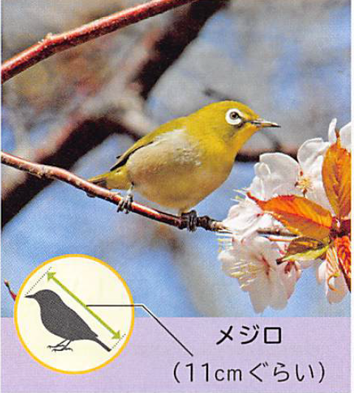
25 | 31 | たまご | 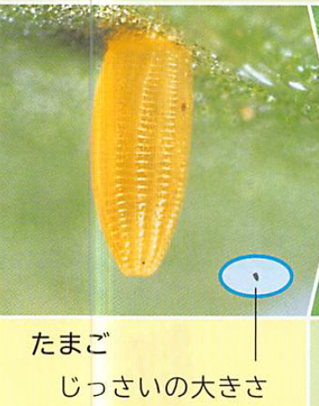
26 | 31 | よう虫1 | 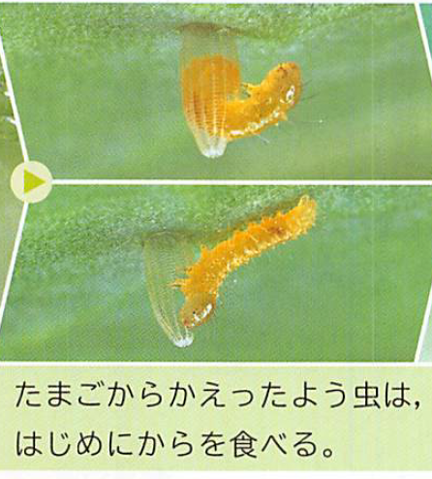
27 | 31 | よう虫2 | 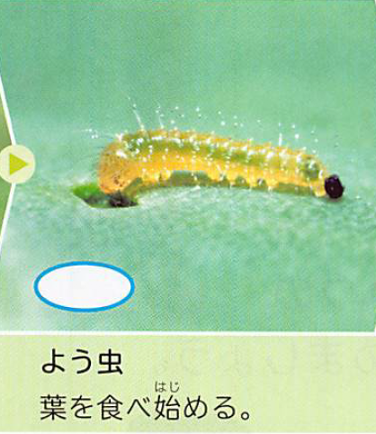
28 | 31 | よう虫3 | 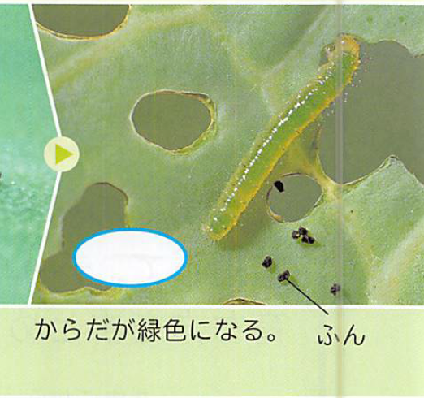
29 | 31 | よう虫4 | 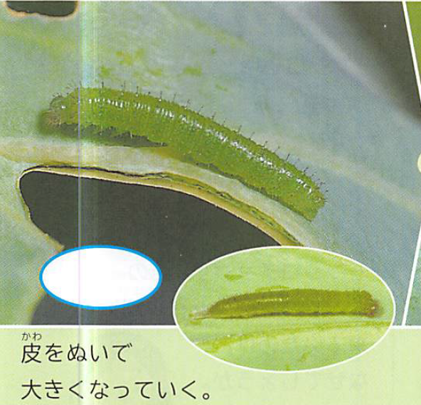
30 | 31 | よう虫5 | 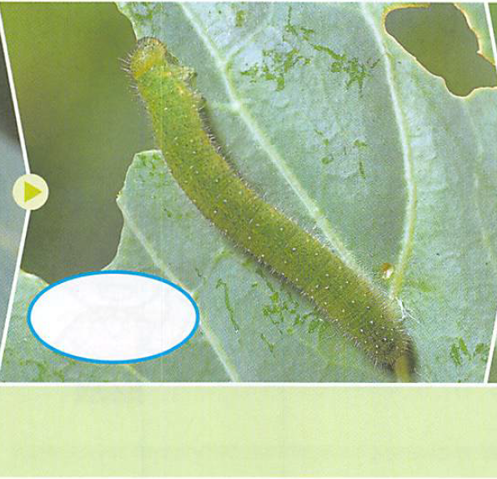
31 | 31 | よう虫6 | 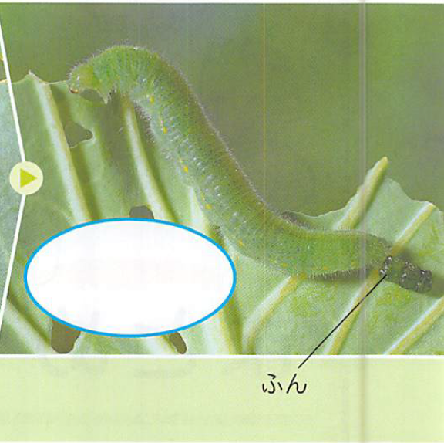
32 | 31 | よう虫7 | 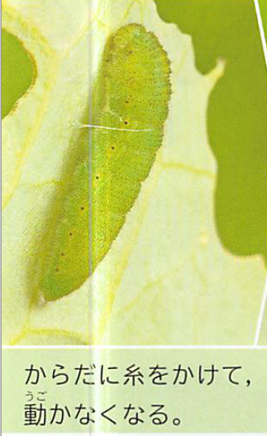
33 | 31 | よう虫8 | 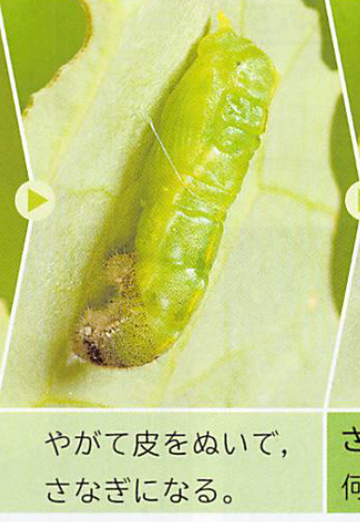
34 | 31 | さなぎ1 | 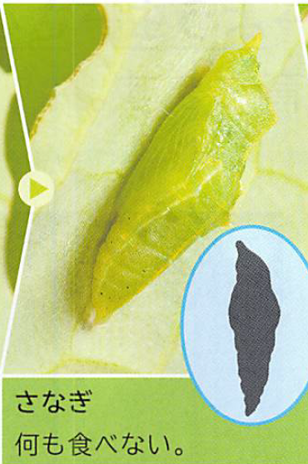
35 | 31 | さなぎ2 | 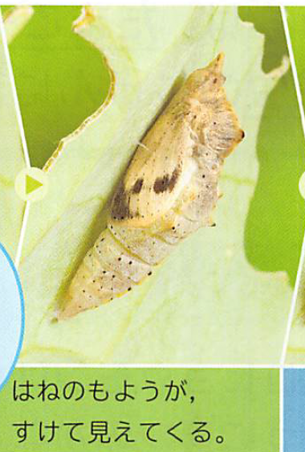
36 | 31 | 成虫1 | 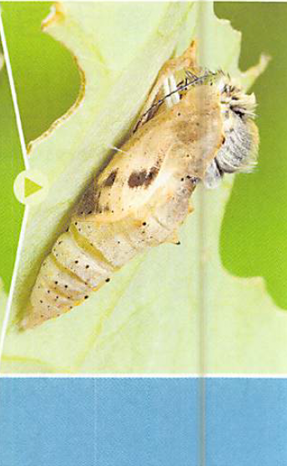
37 | 31 | 成虫2 | 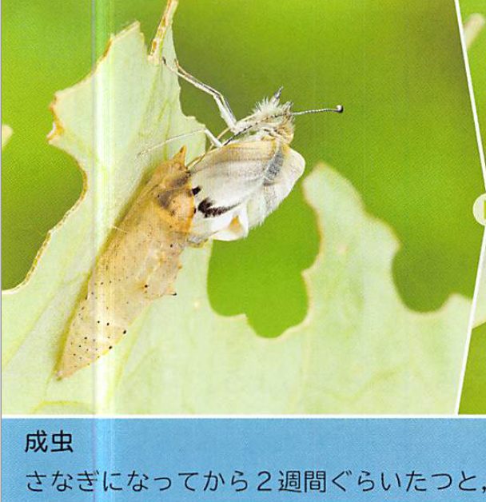
38 | 31 | 成虫3 | 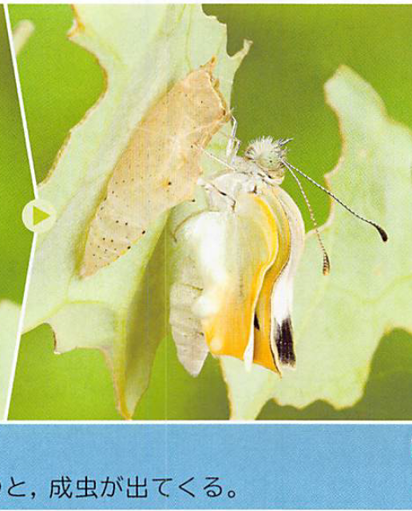
39 | 31 | 成虫4 | 